Plan1
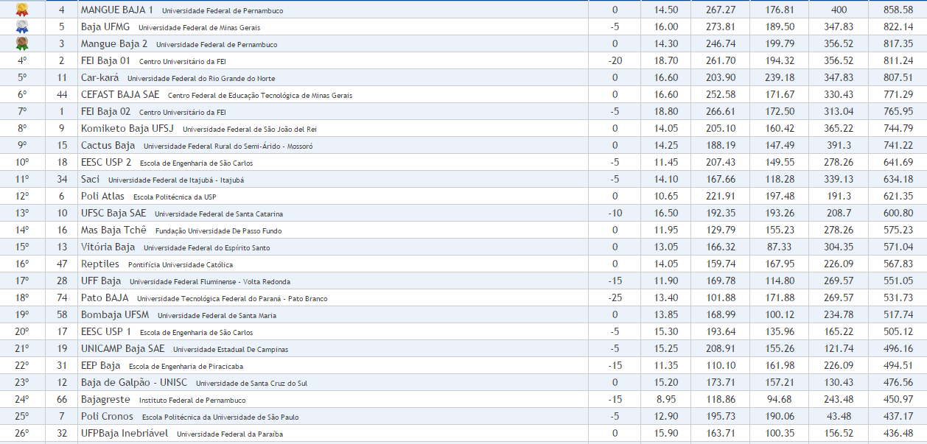
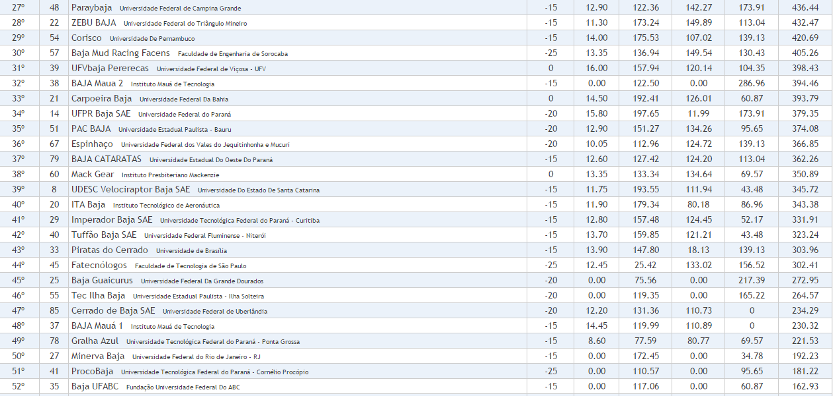
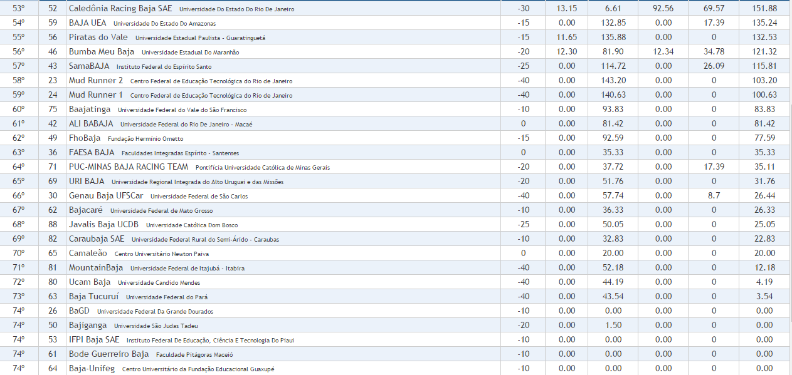
Classificação Final | Nº do carro | Equipe | Doc/Seg/Mot | Conforto | Projeto | Dinâmicas | Enduro | Total

